Graficas
Graficas de asistencia | Reporte semanal 31/08/2026 - 06/09/2026
Vista ejecutiva por departamento / area

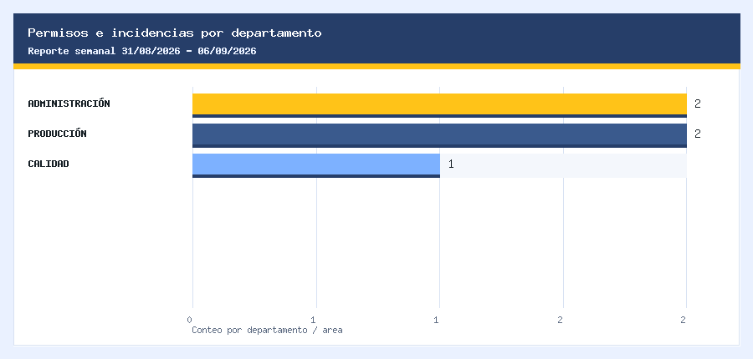
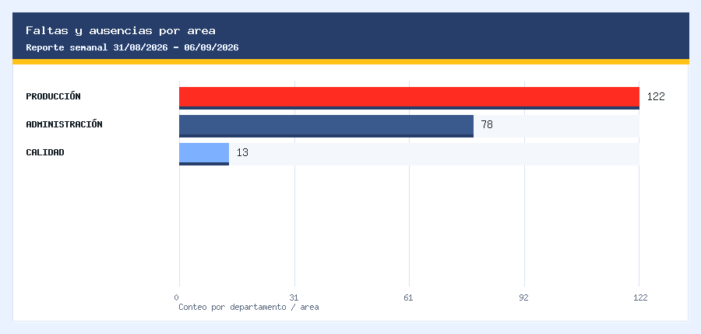

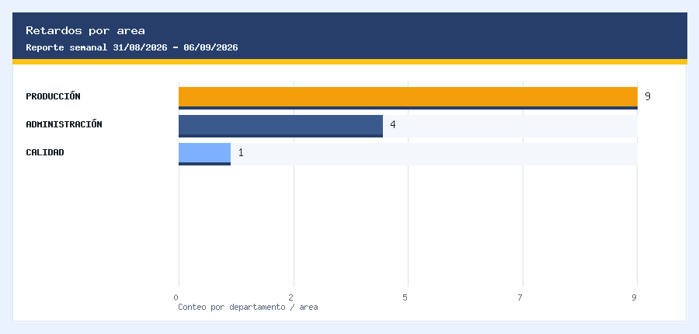
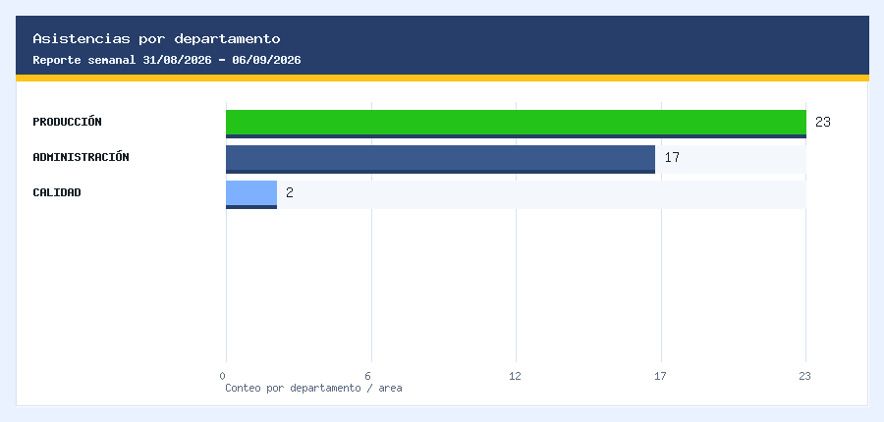

Datos: permisos e incidencias |  | Datos: ausencias |  | Datos: retardos |  | Datos: asistencias
Departamento | Total | Departamento | Total | Departamento | Total | Departamento | Total
ADMINISTRACIÓN | 2 | PRODUCCIÓN | 122 | PRODUCCIÓN | 9 | PRODUCCIÓN | 23
PRODUCCIÓN | 2 | ADMINISTRACIÓN | 78 | ADMINISTRACIÓN | 4 | ADMINISTRACIÓN | 17
CALIDAD | 1 | CALIDAD | 13 | CALIDAD | 1 | CALIDAD | 2

